表紙


社債明細表
ご参考-2 社債・コマーシャルペーパー明細（連結）
 |  |  |  |  |  |  |  | （単位の標記がない場合 単位：百万円）
 |  |  | 銘柄 | 償還期限 | 利率 （％、年） | 16年3月末 発行残高 | 16年12月末 発行残高 | 16年12月末 B/S残高
 | ソフトバンクグループ*1
 |  |  | コマーシャルペーパー | - | - | 42,000 | 97,000 | 97,000
 |  |  | 第36回無担保普通社債 (福岡ソフトバンクホークスボンド) | 2016-06-17 | 1.000 | 100,000 | - | -
 |  |  | 第42回無担保普通社債 | 2017-03-01 | 1.467 | 70,000 | 70,000 | 69,989
 |  |  | 第41回無担保普通社債 (福岡ソフトバンクホークスボンド) | 2017-03-10 | 1.470 | 300,000 | 300,000 | 299,810
 |  |  | 第40回無担保普通社債 | 2017-09-14 | 0.732 | 10,000 | 10,000 | 9,994
 |  |  | 第39回無担保普通社債 (福岡ソフトバンクホークスボンド) | 2017-09-22 | 0.740 | 100,000 | 100,000 | 99,930
 |  |  | 第35回無担保普通社債 | 2018-01-25 | 1.660 | 10,000 | 10,000 | 9,993
 |  |  | 第43回無担保普通社債 (福岡ソフトバンクホークスボンド) | 2018-06-20 | 1.740 | 400,000 | 400,000 | 398,558
 |  |  | 第45回無担保普通社債 (福岡ソフトバンクホークスボンド) | 2019-05-30 | 1.450 | 300,000 | 300,000 | 298,190
 |  |  | 第46回無担保普通社債 (福岡ソフトバンクホークスボンド) | 2019-09-12 | 1.260 | 400,000 | 400,000 | 397,266
 |  |  | 2020年満期ドル建普通社債 | 2020-04-15 | 4.500 | $2,485mn | $2,485mn | 287,227
 |  |  | 2020年満期ユーロ建普通社債 | 2020-04-15 | 4.625 | €625mn | €625mn | 76,015
 |  |  | 第47回無担保普通社債 (福岡ソフトバンクホークスボンド) | 2020-06-18 | 1.360 | 100,000 | 100,000 | 99,114
 |  |  | 第44回無担保普通社債 | 2020-11-27 | 1.689 | 50,000 | 50,000 | 49,874
 |  |  | 2022年満期ドル建普通社債 | 2022-07-30 | 5.375 | $1,000mn | $1,000mn | 114,946
 |  |  | 2022年満期ユーロ建普通社債 | 2022-07-30 | 4.000 | €500mn | €500mn | 60,491
 |  |  | 第48回無担保普通社債 (福岡ソフトバンクホークスボンド) | 2022-12-09 | 2.130 | 370,000 | 370,000 | 366,032
 |  |  | 第49回無担保普通社債 | 2023-04-20 | 1.940 | - | 20,000 | 19,915
 |  |  | 2025年満期ドル建普通社債 | 2025-07-30 | 6.000 | $1,000mn | $1,000mn | 114,819
 |  |  | 2025年満期ユーロ建普通社債 | 2025-07-30 | 4.750 | €1,250mn | €1,250mn | 151,204
 |  |  | 第50回無担保普通社債 | 2026-04-20 | 2.480 | - | 30,000 | 29,858
 |  |  | 2027年満期ユーロ建普通社債 | 2027-07-30 | 5.250 | €500mn | €500mn | 60,405
 |  |  | 第1回劣後特約付無担保社債 | 2021-12-17 | 2.500 | 400,000 | 400,000 | 394,613
 |  |  | 第2回劣後特約付無担保社債 | 2022-02-09 | 2.500 | 450,000 | 450,000 | 443,735
 |  |  | 第1回利払繰延条項・期限前償還条項付無担保社債（劣後特約付）（ハイブリッド債） | 2041-09-13 | 3.000 | - | 55,600 | 55,074
 |  |  | 第3回利払繰延条項・期限前償還条項付無担保社債（劣後特約付）（ハイブリッド債） | 2041-09-30 | 3.000 | - | 400,000 | 392,401
 |  |  | 第2回利払繰延条項・期限前償還条項付無担保社債（劣後特約付）（ハイブリッド債） | 2043-09-16 | 3.500 | - | 15,400 | 15,250
 |  |  | 小計 |  |  |  |  | 4,411,705

 | スプリントグループ
 |  | Sprint Corporation
 |  |  | 7.25% Notes due 2021 | 2021-09-15 | 7.250 | $2,250mn | $2,250mn | 259,670
 |  |  | 7.875% Notes due 2023 | 2023-09-15 | 7.875 | $4,250mn | $4,250mn | 489,863
 |  |  | 7.125% Notes due 2024 | 2024-06-15 | 7.125 | $2,500mn | $2,500mn | 287,992
 |  |  | 7.625% Notes due 2025 | 2025-02-15 | 7.625 | $1,500mn | $1,500mn | 172,768
 |  | Sprint Communications, Inc.
 |  |  | 6% Senior Notes due 2016 | 2016-12-01 | 6.000 | $2,000mn | - | -
 |  |  | 9.125% Senior Notes due 2017 | 2017-03-01 | 9.125 | $1,000mn | $1,000mn | 117,355
 |  |  | 8.375% Senior Notes due 2017 | 2017-08-15 | 8.375 | $1,300mn | $1,300mn | 154,461
^{*2}
 |  |  | Export Development Canada Facility (Tranche 4) | 2017-12-15 | 5.914 | $250mn | $250mn | 29,094
 |  |  | 9% Guaranteed Notes due 2018 | 2018-11-15 | 9.000 | $3,000mn | $3,000mn | 371,953
^{*2}
 |  |  | Export Development Canada Facility (Tranche 3) | 2019-12-17 | 4.164 | $300mn | $300mn | 34,842
 |  |  | 7% Guaranteed Notes due 2020 | 2020-03-01 | 7.000 | $1,000mn | $1,000mn | 121,370
 |  |  | 7% Senior Notes due 2020 | 2020-08-15 | 7.000 | $1,500mn | $1,500mn | 178,762
 |  |  | 11.5% Senior Notes due 2021 | 2021-11-15 | 11.500 | $1,000mn | $1,000mn | 142,158
 |  |  | 9.25% Debentures due 2022 | 2022-04-15 | 9.250 | $200mn | $200mn | 26,483
 |  |  | 6% Senior Notes due 2022 | 2022-11-15 | 6.000 | $2,280mn | $2,280mn | 262,938
 |  | Sprint Capital Corporation
 |  |  | 6.9% Senior Notes due 2019 | 2019-05-01 | 6.900 | $1,729mn | $1,729mn | 204,445
 |  |  | 6.875% Senior Notes due 2028 | 2028-11-15 | 6.875 | $2,475mn | $2,475mn | 270,314
 |  |  | 8.75% Senior Notes due 2032 | 2032-03-15 | 8.750 | $2,000mn | $2,000mn | 248,322
 |  | Clearwire Communications LLC
 |  |  | 14.75% First-Priority Senior Secured Notes due 2016 | 2016-12-01 | 14.750 | $300mn | - | -
 |  |  | 8.25% Exchangeable Notes due 2040 | 2040-12-01 | 8.250 | $629mn | $629mn | 74,955
 |  |  | 小計 |  |  |  |  | 3,447,746

 | その他
 |  |  |  |  |  | 100 | 200 | 200

 | 合計 |  |  |  |  |  |  | 7,859,651

 | *1 ソフトバンクグループの発行する無担保普通社債（外貨建普通社債含む）はソフトバンクの保証付
 | *2 変動金利で設定。利率は2016年3月31日時点

格付けチャート
ご参考-3 格付けチャート
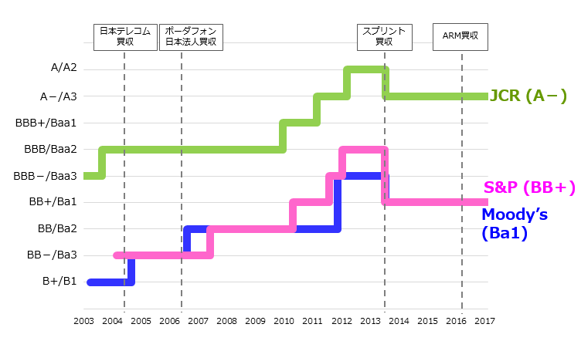

 | * 暦年で作成

